问题
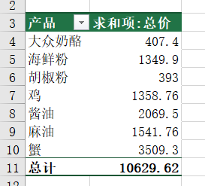
 |  | 课后小练习

任务：
 | 使用OFFSET函数定义名称，引用数据表中所有数据生成数据透视表，并根据产品分类统计销售额。
 | 完成效果见下图。

